상품제안서
PGA 2단자동엠보+3단수동엠보+170g 면사타올3p 세트 | 상품코드: F02703

 |  |  |  |  |  |  | 02-412-0044 | www.easy1.co.kr
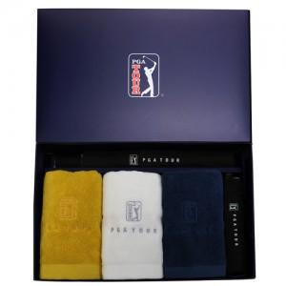

【상세/제작정보】 | 타올 자수인쇄는 별도문의 바랍니다.(자수 사양에따라 단가 다름) 쇼핑백 추가 별도문의

【인쇄/포장옵션】 | 실크, 원단인쇄 / 포장지포장

【공급단가】 | 수량 | 100~ | 300~ | 500~ | 1,000~ | 3,000~
*VAT별도 | 단가 | 33,410원 | 32,890원 | 32,120원 | 30,840원 | 29,550원

【상품 URL】 | https://dev.easy1.co.kr:443/src/goods_detail.php?gdno=2703

